Proyecciones
Costos Iniciales |  | Capital Financiado por Socios (40%) | $21,735,329 | # Landings | Costos Totales | Costo medio/Unitario | Utilidad Operativa | M1 | P1 | Utilidad Neta antes de Tx | M2 | P2 | Utilidad Neta después de Tx | Carga Impositiva | M3 | P3 | U1 | P4 | Recuperación en Meses | Discriminación compras de equipos (IVA 19%)
Imprevistos | $1,890,623 |  |  | 34 | $26,551,300.00 | $780,920.59 | $308,700.00 | 1.163% | 790,000.00 | $(788,383.50) | -2.85% | $790,000.00 | $(512,449.28) | $(275,934.23) | -1.87% | $790,000.00 | 1.149% | $790,000.00 | 176.0 | Concepto | Total bruto | Base | IVA
Registro de Cámara y Comercio | $480,242 | Gastos Financieros (60%) - Bancolombia Libre Inversión |  | 35 | $26,590,800.00 | $759,737.14 | $1,059,200.00 | 3.983% | 790,000.00 | $(37,883.50) | -0.14% | $790,000.00 | $(24,624.28) | $(13,259.23) | -0.09% | $790,000.00 | 3.831% | $790,000.00 | 51.3 | Portátiles | $26,039,400 | $21,881,849 | $4,157,551
Lenovo ThinkPad E14 Gen7 (x6) | $26,039,400 | Valor Presente | $32,602,994 | 36 | $26,630,300.00 | $739,730.56 | $1,809,700.00 | 6.796% | 790,000.00 | $712,616.50 | 2.57% | $790,000.00 | $463,200.72 | $249,415.77 | 1.66% | $790,000.00 | 6.363% | $790,000.00 | 30.0 | Mouses | $150,000 | $126,050 | $23,950
Mouse Ergonómico (x6) | $150,000 | Tasa EA | 13.700% | 37 | $26,669,800.00 | $720,805.41 | $2,560,200.00 | 9.600% | 790,000.00 | $1,463,116.50 | 5.27% | $790,000.00 | $951,025.72 | $512,090.77 | 3.36% | $790,000.00 | 8.759% | $790,000.00 | 21.2 | Monitores | $1,050,000 | $882,353 | $167,647
Monitor Extensible (x3) | $1,050,000 | Tasa Mensual | 1.076% | 38 | $26,709,300.00 | $702,876.32 | $3,310,700.00 | 12.395% | 790,000.00 | $2,213,616.50 | 7.96% | $790,000.00 | $1,438,850.72 | $774,765.77 | 5.03% | $790,000.00 | 11.028% | $790,000.00 | 16.4 | Totales | $27,239,400 | $22,890,252 | $4,349,148
Primer Mes de Costos Fijos | $25,208,300 | Plazo en Meses | 36 | 39 | $26,748,800.00 | $685,866.67 | $4,061,200.00 | 15.183% | 790,000.00 | $2,964,116.50 | 10.64% | $790,000.00 | $1,926,675.72 | $1,037,440.77 | 6.67% | $790,000.00 | 13.181% | $790,000.00 | 13.4
Total Costos iniciales | $54,338,323 | Cuota mensual | $1,097,083.50 | 40 | $26,788,300.00 | $669,707.50 | $4,811,700.00 | 17.962% | 790,000.00 | $3,714,616.50 | 13.32% | $790,000.00 | $2,414,500.72 | $1,300,115.77 | 8.27% | $790,000.00 | 15.227% | $790,000.00 | 11.3
 |  | Valor Futuro | $39,495,006.14 | 41 | $26,827,800.00 | $654,336.59 | $5,562,200.00 | 20.733% | 790,000.00 | $4,465,116.50 | 15.99% | $790,000.00 | $2,902,325.72 | $1,562,790.77 | 9.84% | $790,000.00 | 17.173% | $790,000.00 | 9.8 | Resumen mensual abril - diciembre 2026
Costos fijos Mensuales |  |  |  | 42 | $26,867,300.00 | $639,697.62 | $6,312,700.00 | 23.496% | 790,000.00 | $5,215,616.50 | 18.65% | $790,000.00 | $3,390,150.72 | $1,825,465.77 | 11.38% | $790,000.00 | 19.026% | $790,000.00 | 8.6 | Concepto | Abril | Mayo | Junio | Julio | Agosto | Septiembre | Octubre | Noviembre | Diciembre
Dominio Propio .com | $5,000 | Gastos Financieros (60%) - Bancamia Microcrédito |  | 43 | $26,906,800.00 | $625,739.53 | $7,063,200.00 | 26.251% | 790,000.00 | $5,966,116.50 | 21.30% | $790,000.00 | $3,877,975.72 | $2,088,140.77 | 12.89% | $790,000.00 | 20.792% | $790,000.00 | 7.7 | Unidades vendidas | 0 | 45 | 45 | 45 | 45 | 45 | 45 | 45 | 45
Host de Correo profesional | $10,000 | Valor Presente | $32,602,994 | 44 | $26,946,300.00 | $612,415.91 | $7,813,700.00 | 28.997% | 790,000.00 | $6,716,616.50 | 23.95% | $790,000.00 | $4,365,800.72 | $2,350,815.77 | 14.36% | $790,000.00 | 22.479% | $790,000.00 | 7.0 | Ingresos operacionales | $- | $35,550,000 | $35,550,000 | $35,550,000 | $35,550,000 | $35,550,000 | $35,550,000 | $35,550,000 | $35,550,000
GitHub Enterprice | $40,000 | Tasa EA | 34.000% | # Landings | Costos Totales | Costo medio/Unitario | Utilidad Operativa | M1 | P1 | Utilidad Neta antes de Tx | M2 | P2 | Utilidad Neta después de Tx | Carga Impositiva | M3 | P3 | U1 | P4 | Recuperación en Meses | Costos fijos | $25,208,300 | $25,208,300 | $25,208,300 | $25,208,300 | $25,208,300 | $25,208,300 | $25,208,300 | $25,208,300 | $25,208,300
Publicidad | $1,500,000 | Tasa Mensual | 2.469% | 45 | $26,985,800.00 | $599,684.44 | $8,564,200.00 | 31.736% | 790,000.00 | $7,467,116.50 | 26.59% | $790,000.00 | $4,853,625.72 | $2,613,490.77 | 15.81% | $790,000.00 | 24.091% | $790,000.00 | 6.3 | Costos variables | $- | $1,777,500 | $1,777,500 | $1,777,500 | $1,777,500 | $1,777,500 | $1,777,500 | $1,777,500 | $1,777,500
Programadores (x3) |  | Plazo en Meses | 36 | 46 | $27,025,300.00 | $587,506.52 | $9,314,700.00 | 34.467% | 790,000.00 | $8,217,616.50 | 29.22% | $790,000.00 | $5,341,450.72 | $2,876,165.77 | 17.23% | $790,000.00 | 25.632% | $790,000.00 | 5.8 | Intereses crédito Bancolombia | $- | $350,706 | $342,678 | $334,563 | $326,360 | $318,070 | $309,690 | $301,220 | $292,659
Salarios Base | $9,000,000 | Cuota mensual | $1,377,392.18 | 47 | $27,064,800.00 | $575,846.81 | $10,065,200.00 | 37.189% | 790,000.00 | $8,968,116.50 | 31.84% | $790,000.00 | $5,829,275.72 | $3,138,840.77 | 18.62% | $790,000.00 | 27.108% | $790,000.00 | 5.4 | Abono a capital crédito | $- | $746,377 | $754,406 | $762,521 | $770,723 | $779,014 | $787,393 | $795,863 | $804,424
Auxilios de conectividad | $750,000 | Valor Futuro | $49,586,118.65 | 48 | $27,104,300.00 | $564,672.92 | $10,815,700.00 | 39.904% | 790,000.00 | $9,718,616.50 | 34.46% | $790,000.00 | $6,317,100.72 | $3,401,515.77 | 19.99% | $790,000.00 | 28.522% | $790,000.00 | 5.0 | Cuota crédito Bancolombia | $- | $1,097,084 | $1,097,084 | $1,097,084 | $1,097,084 | $1,097,084 | $1,097,084 | $1,097,084 | $1,097,084
Primas Amortizadas | $750,000 |  |  | 49 | $27,143,800.00 | $553,955.10 | $11,566,200.00 | 42.611% | 790,000.00 | $10,469,116.50 | 37.07% | $790,000.00 | $6,804,925.72 | $3,664,190.77 | 21.33% | $790,000.00 | 29.879% | $790,000.00 | 4.7 | Resultado antes de impuestos | $(25,208,300) | $8,213,494 | $8,221,522 | $8,229,637 | $8,237,840 | $8,246,130 | $8,254,510 | $8,262,980 | $8,271,541
Cesantías amortizadas | $750,000 | Gastos Financieros (60%) - SENA Mejor Caso |  | 50 | $27,183,300.00 | $543,666.00 | $12,316,700.00 | 45.310% | 790,000.00 | $11,219,616.50 | 39.67% | $790,000.00 | $7,292,750.72 | $3,926,865.77 | 22.64% | $790,000.00 | 31.182% | $790,000.00 | 4.4 | Impuesto de renta | $- | $- | $- | $- | $- | $- | $- | $- | $14,255,274
Interés a las cesantías | $90,000 | Valor Presente | $32,602,994 | 51 | $27,222,800.00 | $533,780.39 | $13,067,200.00 | 48.001% | 790,000.00 | $11,970,116.50 | 42.27% | $790,000.00 | $7,780,575.72 | $4,189,540.77 | 23.93% | $790,000.00 | 32.433% | $790,000.00 | 4.2 | Resultado neto | $(25,208,300) | $8,213,494 | $8,221,522 | $8,229,637 | $8,237,840 | $8,246,130 | $8,254,510 | $8,262,980 | $(5,983,733)
Salud (8.5% Zumia) | $765,000 | Tasa EA | 8.000% | 52 | $27,262,300.00 | $524,275.00 | $13,817,700.00 | 50.684% | 790,000.00 | $12,720,616.50 | 44.86% | $790,000.00 | $8,268,400.72 | $4,452,215.77 | 25.20% | $790,000.00 | 33.636% | $790,000.00 | 3.9 | Flujo de caja del mes | $- | $7,467,116 | $7,467,116 | $7,467,116 | $7,467,116 | $7,467,116 | $7,467,116 | $7,467,116 | $(6,788,157)
ARL clase I (0.522%) | $46,980 | Tasa Mensual | 0.643% | 53 | $27,301,800.00 | $515,128.30 | $14,568,200.00 | 53.360% | 790,000.00 | $13,471,116.50 | 47.44% | $790,000.00 | $8,756,225.72 | $4,714,890.77 | 26.44% | $790,000.00 | 34.794% | $790,000.00 | 3.7 | Saldo de caja acumulado | $- | $7,467,116 | $14,934,233 | $22,401,349 | $29,868,466 | $37,335,582 | $44,802,699 | $52,269,815 | $45,481,658
Pensión (12% Zumia) | $1,080,000 | Plazo en Meses | 36 | 54 | $27,341,300.00 | $506,320.37 | $15,318,700.00 | 56.028% | 790,000.00 | $14,221,616.50 | 50.01% | $790,000.00 | $9,244,050.72 | $4,977,565.77 | 27.66% | $790,000.00 | 35.909% | $790,000.00 | 3.5
Parafiscales (Caja, ICBF, SENA) | $810,000 | Cuota mensual | $1,017,465.79
Composición delos ingresos en nivel de ventas proyectados
Costo medio/Unitario | $599,684.44
Utilidad Operativa | $8,564,200.00
Utilidad Neta antes de Tx | $7,467,116.50
Utilidad Neta después de Tx | $4,853,625.72
Carga Impositiva | $2,613,490.77
Gerente |  | Valor Futuro | $36,628,768.46 | Bancolombia | Mes operación | Saldo inicial | Cuota pagada | Interés | Abono a capital | Saldo final | Estado al M9 | Promedio Restante | Mes operación | Saldo inicial | Cuota pagada | Interés | Abono a capital | Saldo final | Estado al M9
Salarios Base | $2,000,000 |  |  | 1 | 2 | $32,602,994 | $1,097,083.50 | $350,706.43 | $746,377.07 | $31,856,616.43 | Pagada | 1 | 2 | $32,602,993.50 | $1,157,921.20 | $454,392.15 | $703,529.05 | $31,899,464.45 | Pagada
Auxilios de conectividad | $250,000 | Gastos Financieros (60%) - SENA Peor Caso |  | 2 | 3 | $31,856,616.43 | $1,097,083.50 | $342,677.74 | $754,405.76 | $31,102,210.67 | Pagada | 2 | 3 | $31,899,464.45 | $1,157,921.20 | $444,586.97 | $713,334.23 | $31,186,130.21 | Pagada
Primas Amortizadas | $166,667 | Valor Presente | $32,602,994 | 3 | 4 | $31,102,210.67 | $1,097,083.50 | $334,562.69 | $762,520.81 | $30,339,689.85 | Pagada | 3 | 4 | $31,186,130.21 | $1,157,921.20 | $434,645.14 | $723,276.06 | $30,462,854.15 | Pagada
Cesantías amortizadas | $166,667 | Tasa EA | 17.000% | 4 | 5 | $30,339,689.85 | $1,097,083.50 | $326,360.35 | $770,723.16 | $29,568,966.70 | Pagada | 4 | 5 | $30,462,854.15 | $1,157,921.20 | $424,564.75 | $733,356.45 | $29,729,497.70 | Pagada
Interés a las cesantías | $20,000 | Tasa Mensual | 1.317% | 5 | 6 | $29,568,966.70 | $1,097,083.50 | $318,069.77 | $779,013.73 | $28,789,952.97 | Pagada | 5 | 6 | $29,729,497.70 | $1,157,921.20 | $414,343.86 | $743,577.34 | $28,985,920.36 | Pagada
Salud (8.5% Zumia) | $170,000 | Plazo en Meses | 36 | 6 | 7 | $28,789,952.97 | $1,097,083.50 | $309,690.02 | $787,393.49 | $28,002,559.48 | Pagada | 6 | 7 | $28,985,920.36 | $1,157,921.20 | $403,980.53 | $753,940.67 | $28,231,979.69 | Pagada
ARL clase I (0.522%) | $10,440 | Cuota mensual | $1,143,064.67 | 7 | 8 | $28,002,559.48 | $1,097,083.50 | $301,220.12 | $795,863.38 | $27,206,696.10 | Pagada | 7 | 8 | $28,231,979.69 | $1,157,921.20 | $393,472.76 | $764,448.44 | $27,467,531.25 | Pagada
Pensión (12% Zumia) | $240,000 | Valor Futuro | $41,150,328.14 | 8 | 9 | $27,206,696.10 | $1,097,083.50 | $292,659.12 | $804,424.39 | $26,402,271.71 | Pagada | 8 | 9 | $27,467,531.25 | $1,157,921.20 | $382,818.54 | $775,102.66 | $26,692,428.59 | Pagada
Parafiscales (Caja, ICBF, SENA) | $180,000 |  |  | 9 | 10 | $26,402,271.71 | $1,097,083.50 | $284,006.02 | $813,077.48 | $25,589,194.23 | Pendiente | 9 | 10 | $26,692,428.59 | $1,157,921.20 | $372,015.84 | $785,905.36 | $25,906,523.22 | Pendiente
Contador |  | Otras Opciones de financiación EA - Libre inversión |  | 10 | 11 | $25,589,194.23 | $1,097,083.50 | $275,259.85 | $821,823.66 | $24,767,370.57 | Pendiente | 10 | 11 | $25,906,523.22 | $1,157,921.20 | $361,062.57 | $796,858.63 | $25,109,664.60 | Pendiente
Salarios Base | $2,000,000 | Banco de Bogotá | 13.88% | 11 | 12 | $24,767,370.57 | $1,097,083.50 | $266,419.59 | $830,663.92 | $23,936,706.66 | Pendiente | 11 | 12 | $25,109,664.60 | $1,157,921.20 | $349,956.65 | $807,964.55 | $24,301,700.04 | Pendiente
Auxilios de conectividad | $250,000 | BBVA | 17.50% | 12 | 13 | $23,936,706.66 | $1,097,083.50 | $257,484.24 | $839,599.27 | $23,097,107.39 | Pendiente | 12 | 13 | $24,301,700.04 | $1,157,921.20 | $338,695.94 | $819,225.26 | $23,482,474.79 | Pendiente
Primas Amortizadas | $166,667 | DAVIVIENDA | 18.50% | 13 | 14 | $23,097,107.39 | $1,097,083.50 | $248,452.77 | $848,630.73 | $22,248,476.66 | Pendiente | 13 | 14 | $23,482,474.79 | $1,157,921.20 | $327,278.29 | $830,642.91 | $22,651,831.88 | Pendiente
Cesantías amortizadas | $166,667 | PICHINCHA | 19.00% | 14 | 15 | $22,248,476.66 | $1,097,083.50 | $239,324.15 | $857,759.35 | $21,390,717.31 | Pendiente | 14 | 15 | $22,651,831.88 | $1,157,921.20 | $315,701.52 | $842,219.68 | $21,809,612.20 | Pendiente
Interés a las cesantías | $20,000 |  |  | 15 | 16 | $21,390,717.31 | $1,097,083.50 | $230,097.34 | $866,986.16 | $20,523,731.14 | Pendiente | 15 | 16 | $21,809,612.20 | $1,157,921.20 | $303,963.39 | $853,957.81 | $20,955,654.39 | Pendiente
Salud (8.5% Zumia) | $170,000 | Impuesto a las Utilidades | 0.35 | 16 | 17 | $20,523,731.14 | $1,097,083.50 | $220,771.28 | $876,312.23 | $19,647,418.92 | Pendiente | 16 | 17 | $20,955,654.39 | $1,157,921.20 | $292,061.67 | $865,859.53 | $20,089,794.86 | Pendiente
ARL clase I (0.522%) | $10,440 | Trabajo mensual por Programador (Hrs) | 160 | 17 | 18 | $19,647,418.92 | $1,097,083.50 | $211,344.89 | $885,738.61 | $18,761,680.30 | Pendiente | 17 | 18 | $20,089,794.86 | $1,157,921.20 | $279,994.07 | $877,927.13 | $19,211,867.73 | Pendiente
Pensión (12% Zumia) | $240,000 | Costo temporal de Landing Page (Hrs) | 8 | 18 | 19 | $18,761,680.30 | $1,097,083.50 | $201,817.11 | $895,266.39 | $17,866,413.91 | Pendiente | 18 | 19 | $19,211,867.73 | $1,157,921.20 | $267,758.29 | $890,162.91 | $18,321,704.82 | Pendiente
Parafiscales (Caja, ICBF, SENA) | $180,000 |  |  | 19 | 20 | $17,866,413.91 | $1,097,083.50 | $192,186.84 | $904,896.67 | $16,961,517.24 | Pendiente | 19 | 20 | $18,321,704.82 | $1,157,921.20 | $255,351.97 | $902,569.23 | $17,419,135.59 | Pendiente
Comercial |  | Niveles óptimos de ocupación por programador Mensual |  | 20 | 21 | $16,961,517.24 | $1,097,083.50 | $182,452.98 | $914,630.53 | $16,046,886.72 | Pendiente | 20 | 21 | $17,419,135.59 | $1,157,921.20 | $242,772.75 | $915,148.45 | $16,503,987.14 | Pendiente
Salarios Base | $2,000,000 | Mínimo 75% Horas de producción | 120 | 21 | 22 | $16,046,886.72 | $1,097,083.50 | $172,614.41 | $924,469.10 | $15,122,417.62 | Pendiente | 21 | 22 | $16,503,987.14 | $1,157,921.20 | $230,018.21 | $927,902.99 | $15,576,084.15 | Pendiente
Auxilios de conectividad | $250,000 | Máximo 90% Horas de producción | 144 | 22 | 23 | $15,122,417.62 | $1,097,083.50 | $162,670.00 | $934,413.50 | $14,188,004.12 | Pendiente | 22 | 23 | $15,576,084.15 | $1,157,921.20 | $217,085.90 | $940,835.30 | $14,635,248.85 | Pendiente
Primas Amortizadas | $166,667 |  |  | 23 | 24 | $14,188,004.12 | $1,097,083.50 | $152,618.63 | $944,464.87 | $13,243,539.25 | Pendiente | 23 | 24 | $14,635,248.85 | $1,157,921.20 | $203,973.36 | $953,947.84 | $13,681,301.01 | Pendiente
Cesantías amortizadas | $166,667 | Número de páginas realizadas por programador mensual |  | 24 | 25 | $13,243,539.25 | $1,097,083.50 | $142,459.14 | $954,624.37 | $12,288,914.88 | Pendiente | 24 | 25 | $13,681,301.01 | $1,157,921.20 | $190,678.07 | $967,243.14 | $12,714,057.87 | Pendiente
Interés a las cesantías | $20,000 | Ocupación mínima (55%) - Equilibrio | 12 | 25 | 26 | $12,288,914.88 | $1,097,083.50 | $132,190.36 | $964,893.14 | $11,324,021.74 | Pendiente | 25 | 26 | $12,714,057.87 | $1,157,921.20 | $177,197.47 | $980,723.73 | $11,733,334.15 | Pendiente
Salud (8.5% Zumia) | $170,000 | Óptimo Inferior (75% de ocupación) | 15 | 26 | 27 | $11,324,021.74 | $1,097,083.50 | $121,811.12 | $975,272.38 | $10,348,749.36 | Pendiente | 26 | 27 | $11,733,334.15 | $1,157,921.20 | $163,529.00 | $994,392.20 | $10,738,941.94 | Pendiente
ARL clase I (0.522%) | $10,440 | Óptimo Superior (90% de ocupación) | 18 | 27 | 28 | $10,348,749.36 | $1,097,083.50 | $111,320.24 | $985,763.27 | $9,362,986.09 | Pendiente | 27 | 28 | $10,738,941.94 | $1,157,921.20 | $149,670.03 | $1,008,251.18 | $9,730,690.77 | Pendiente
Pensión (12% Zumia) | $240,000 |  |  | 28 | 29 | $9,362,986.09 | $1,097,083.50 | $100,716.50 | $996,367.00 | $8,366,619.09 | Pendiente | 28 | 29 | $9,730,690.77 | $1,157,921.20 | $135,617.90 | $1,022,303.30 | $8,708,387.47 | Pendiente
Parafiscales (Caja, ICBF, SENA) | $180,000 | Número de páginas totales mensuales |  | 29 | 30 | $8,366,619.09 | $1,097,083.50 | $89,998.70 | $1,007,084.80 | $7,359,534.29 | Pendiente | 29 | 30 | $8,708,387.47 | $1,157,921.20 | $121,369.92 | $1,036,551.28 | $7,671,836.19 | Pendiente
Total Costos Fijos Mensuales | $25,208,300 | Ocupación mínima (55%) - Equilibrio | 34 | 30 | 31 | $7,359,534.29 | $1,097,083.50 | $79,165.61 | $1,017,917.89 | $6,341,616.40 | Pendiente | 30 | 31 | $7,671,836.19 | $1,157,921.20 | $106,923.38 | $1,050,997.83 | $6,620,838.36 | Pendiente
 |  | Óptimo Inferior (75% de ocupación) | 45 | 31 | 32 | $6,341,616.40 | $1,097,083.50 | $68,216.00 | $1,028,867.51 | $5,312,748.89 | Pendiente | 31 | 32 | $6,620,838.36 | $1,157,921.20 | $92,275.48 | $1,065,645.72 | $5,555,192.64 | Pendiente
Costos Variables |  | Óptimo Superior (90% de ocupación) | 54 | 32 | 33 | $5,312,748.89 | $1,097,083.50 | $57,148.59 | $1,039,934.91 | $4,272,813.98 | Pendiente | 32 | 33 | $5,555,192.64 | $1,157,921.20 | $77,423.44 | $1,080,497.76 | $4,474,694.88 | Pendiente
Comisión x Venta (5%) | $39,500 |  |  | 33 | 34 | $4,272,813.98 | $1,097,083.50 | $45,962.14 | $1,051,121.36 | $3,221,692.61 | Pendiente | 33 | 34 | $4,474,694.88 | $1,157,921.20 | $62,364.40 | $1,095,556.80 | $3,379,138.08 | Pendiente
 |  | Costos Marginales |  | 34 | 35 | $3,221,692.61 | $1,097,083.50 | $34,655.36 | $1,062,428.15 | $2,159,264.46 | Pendiente | 34 | 35 | $3,379,138.08 | $1,157,921.20 | $47,095.49 | $1,110,825.72 | $2,268,312.37 | Pendiente
Precio de Landing Page | $790,000 | Pasar de Q=0 a Q=1 | $4,680,660 | 35 | 36 | $2,159,264.46 | $1,097,083.50 | $23,226.94 | $1,073,856.56 | $1,085,407.90 | Pendiente | 35 | 36 | $2,268,312.37 | $1,157,921.20 | $31,613.76 | $1,126,307.44 | $1,142,004.93 | Pendiente
 |  | Pasar de Q=18 a Q=19 | $4,680,660 | 36 | 37 | $1,085,407.90 | $1,097,083.50 | $11,675.60 | $1,085,407.90 | $- | Pendiente | 36 | 37 | $1,142,004.93 | $1,157,921.20 | $15,916.27 | $1,142,004.93 | $(0.00) | Pendiente
Punto de equilibrio | 34 | Pasar de Q=36 a Q=37 | $4,680,660 |  |  |  | $39,495,006.14 | $6,892,012.64 | $32,602,993.50 |  |  |  |  |  | $41,685,163.25 | $9,082,169.75 | $32,602,993.50

 |  |  |  |  |  |  |  |  |  |  |  |  | 4853625.7225

Estudio Legal
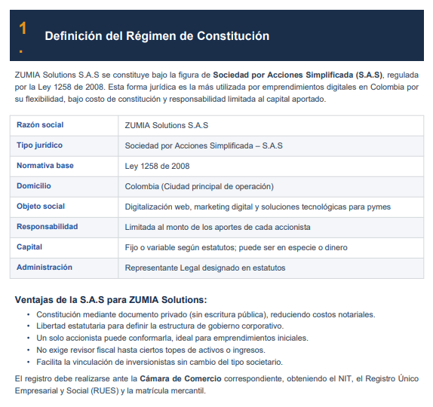

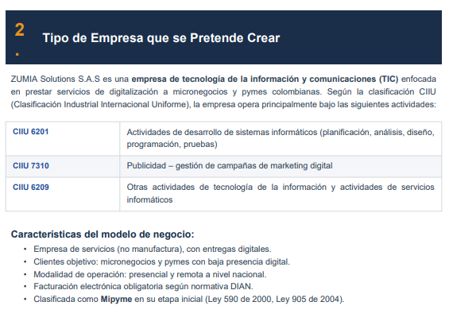



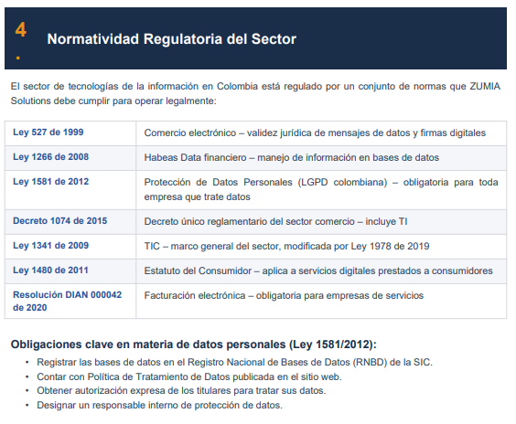

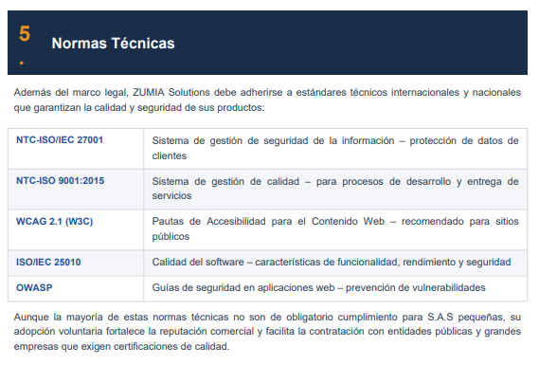

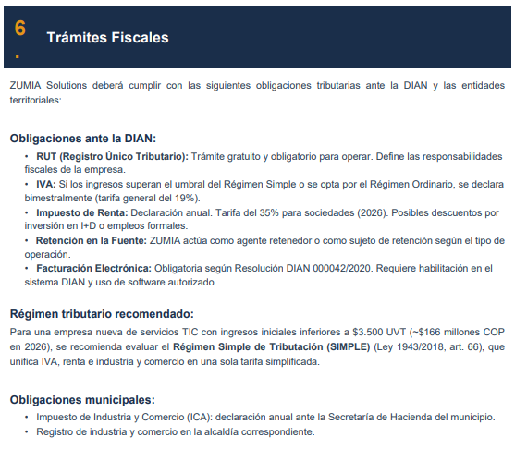

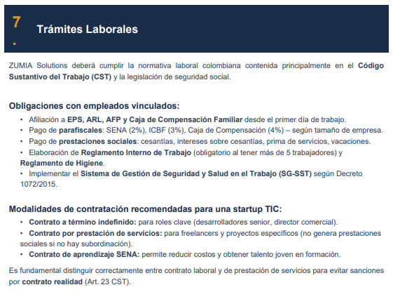





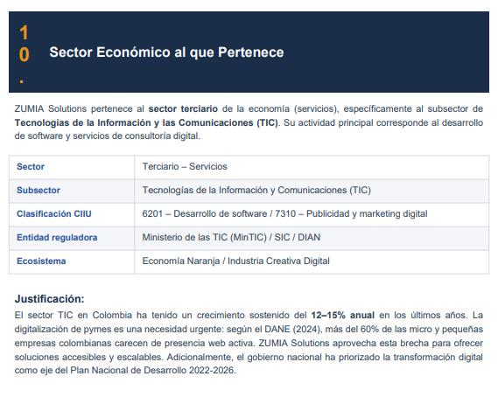

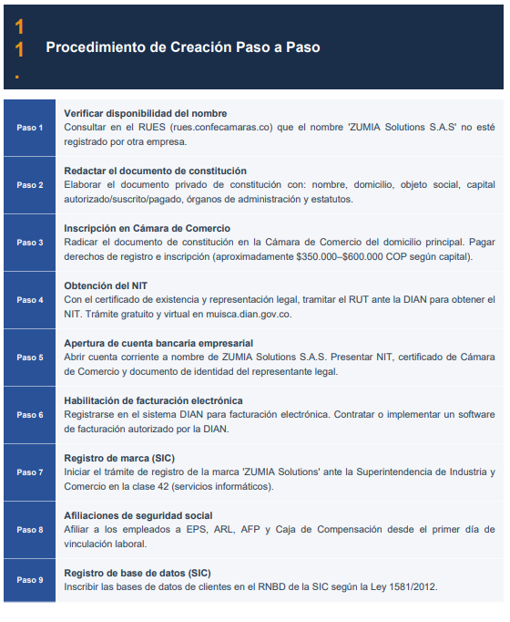

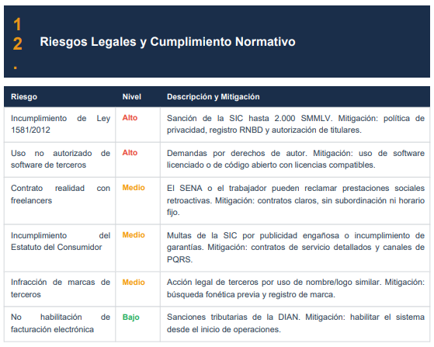



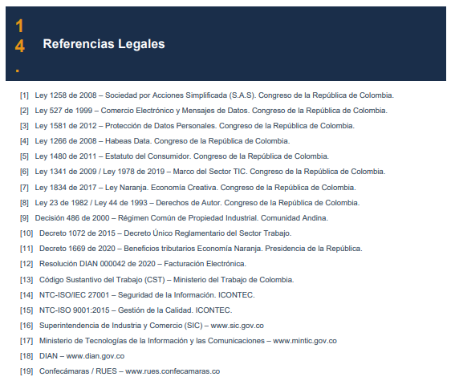

Estudio Ambiental
Descripción del Proyecto | Zumia Solutions es una empresa de servicios digitales dedicada al desarrollo de páginas web y soluciones tecnológicas. Su operación es 100% virtual, lo que implica un bajo impacto ambiental en comparación con actividades industriales, al no requerir procesos productivos físicos ni uso intensivo de recursos naturales.

Linea de trabajo Base | El proyecto se desarrolla en un entorno urbano (Bogotá) bajo un modelo de trabajo remoto, sin infraestructura física significativa. Condiciones relevantes: Bajo consumo de recursos naturales. Uso principal de energía eléctrica para equipos tecnológicos. No generación de residuos industriales.

Impactos ambientales Positivos | Reducción del uso de papel mediante digitalización de procesos. Disminución de desplazamientos por trabajo remoto. Apoyo a la transformación digital de empresas.

Impactos ambientales Negativos | Consumo de energía eléctrica. Generación de residuos electrónicos (equipos tecnológicos).

Matriz de impacto ambiental | 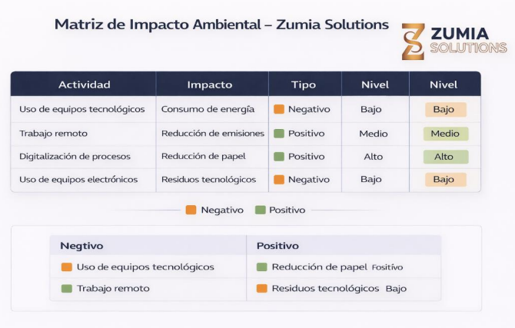

Medidas de manejo ambiental | Uso eficiente de energía en equipos tecnológicos. Promoción del trabajo remoto para reducir emisiones. Digitalización total de documentos. Disposición adecuada de residuos electrónicos. Uso de herramientas tecnológicas sostenibles.

Seguimiento y Monitoreo | Revisión del consumo energético. Control del uso de recursos digitales. Evaluación de prácticas sostenibles internas.

Conclusión Ambiental | El proyecto presenta un impacto ambiental bajo, con predominancia de efectos positivos asociados a la digitalización y reducción de procesos físicos. La implementación de buenas prácticas sostenibles permite mitigar los impactos negativos y fortalecer el enfoque ambiental de la empresa.

Indicadores
Indicadores Financieros |  |  |  |  | Indicadores Económicos
Tasa Activa de mercado (Colocación) |  |  |  |  | PIB a precios constantes de 2015 (Millones de pesos)
Año | Mes | Valor | Gráfico | Efecto en Zumia | Año | Mes | Valor | Gráfico | Efecto en Zumia
2024 | Enero | 18.56 |  | La tasa activa desciende y luego repunta, lo que indica variaciones en el costo del crédito para empresas. Cuando es alta, disminuye la inversión en servicios. Para ZUMIA, implica que debe reducir percepción de riesgo del cliente, mostrando resultados rápidos. Prevención: ofrecer paquetes escalables (empezar con landing) y no forzar tickets altos en momentos de crédito caro. | 2020 | Trimestre 1 | 208,984 |  | El PIB muestra crecimiento sostenido, lo que indica expansión económica. Esto favorece la inversión en digitalización. Sin embargo, el crecimiento no es uniforme, lo que implica posibles desaceleraciones. Para ZUMIA, es clave aprovechar fases de crecimiento para escalar clientes premium. Prevención: no asumir crecimiento permanente; mantener estructura flexible de costos y operación.
 | Febrero | 17.87 |  |  |  | Trimestre 2 | 179,588
 | Marzo | 17.32 |  |  |  | Trimestre 3 | 202,864
 | Abril | 17.25 |  |  |  | Trimestre 4 | 226,464
 | Mayo | 17.09 |  |  | 2021 | Trimestre 1 | 212,119
 | Junio | 16.38 |  |  |  | Trimestre 2 | 212,672
 | Julio | 16.35 |  |  |  | Trimestre 3 | 229,894
 | Agosto | 15.87 |  |  |  | Trimestre 4 | 251,559
 | Septiembre | 15.78 |  |  | 2022 | Trimestre 1 | 229,311
 | Octubre | 15.38 |  |  |  | Trimestre 2 | 239,014
 | Noviembre | 14.78 |  |  |  | Trimestre 3 | 246,908
 | Diciembre | 14.1 |  |  |  | Trimestre 4 | 257,422
2025 | Enero | 14.86 |  |  | 2023 | Trimestre 1 | 235,749
 | Febrero | 14.38 |  |  |  | Trimestre 2 | 239,984
 | Marzo | 14.45 |  |  |  | Trimestre 3 | 245,805
 | Abril | 14.91 |  |  |  | Trimestre 4 | 259,305
 | Mayo | 14.34 |  |  | 2024 | Trimestre 1 | 236,500
 | Junio | 14.02 |  |  |  | Trimestre 2 | 243,823
 | Julio | 14.39 |  |  |  | Trimestre 3 | 249,752
 | Agosto | 14.26 |  |  |  | Trimestre 4 | 265,415
 | Septiembre | 13.81 |  |  | 2025 | Trimestre 1 | 242,633
 | Octubre | 14.32 |  |  |  | Trimestre 2 | 248,986
 | Noviembre | 14.21 |  |  |  | Trimestre 3 | 258,738
 | Diciembre | 14.00 |  |  |  | Trimestre 4 | 271,435
2026 | Enero | 14.63 |  |  | Pendiente
 | Febrero | 15.07
 | Marzo | 15.96
Tasa Pasiva de mercado (Captación) |  |  |  |  | Inflación con base en los precios de 2018
Año | Mes | Valor | Gráfico | Efecto en Zumia | Año | Mes | Valor | Gráfico | Efecto en Zumia
2024 | Enero | 11.67 |  | La tasa pasiva presenta una tendencia al alza reciente, lo que incentiva el ahorro sobre la inversión. Esto puede reducir la disposición de los negocios a gastar en servicios como desarrollo web. Para ZUMIA, el enfoque debe ser demostrar que la web no es gasto sino generador de ingresos. Prevención: reforzar el discurso de retorno y captar clientes con urgencia comercial. | 2024 | Enero | 0.92 |  | La inflación muestra volatilidad con picos importantes. Esto reduce el poder adquisitivo y aumenta la sensibilidad al precio. Para ZUMIA, implica que debe ser extremadamente claro en el valor que entrega. Prevención: mantener estructura de costos eficiente y evitar incrementos bruscos de precios. También ofrecer soluciones modulares que permitan al cliente invertir progresivamente.
 | Febrero | 11.04 |  |  |  | Febrero | 1.09
 | Marzo | 10.44 |  |  |  | Marzo | 0.7
 | Abril | 10.47 |  |  |  | Abril | 0.59
 | Mayo | 10.2 |  |  |  | Mayo | 0.43
 | Junio | 10.83 |  |  |  | Junio | 0.32
 | Julio | 10.45 |  |  |  | Julio | 0.2
 | Agosto | 10 |  |  |  | Agosto | 0
 | Septiembre | 9.8 |  |  |  | Septiembre | 0.24
 | Octubre | 9.58 |  |  |  | Octubre | -0.13
 | Noviembre | 9.81 |  |  |  | Noviembre | 0.27
 | Diciembre | 9.43 |  |  |  | Diciembre | 0.46
2025 | Enero | 9.57 |  |  | 2025 | Enero | 0.94
 | Febrero | 10.08 |  |  |  | Febrero | 1.14
 | Marzo | 9.73 |  |  |  | Marzo | 0.52
 | Abril | 9.73 |  |  |  | Abril | 0.66
 | Mayo | 9.45 |  |  |  | Mayo | 0.32
 | Junio | 9.63 |  |  |  | Junio | 0.1
 | Julio | 9.47 |  |  |  | Julio | 0.28
 | Agosto | 9.09 |  |  |  | Agosto | 0.19
 | Septiembre | 9.51 |  |  |  | Septiembre | 0.32
 | Octubre | 9.88 |  |  |  | Octubre | 0.18
 | Noviembre | 9.73 |  |  |  | Noviembre | 0.07
 | Diciembre | 9.39 |  |  |  | Diciembre | 0.27
2026 | Enero | 10.67 |  |  | 2026 | Enero | 1.18
 | Febrero | 11.64 |  |  |  | Febrero | 1.08
 | Marzo | 13.06 |  |  |  | Marzo | 0.78
Tasa Representativa de Mercado (TRM) |  |  |  |  | Balanza de pagos (Millones de pesos)
Año | Mes | Valor | Gráfico | Efecto en Zumia | Año | Mes | Valor | Gráfico | Efecto en Zumia
2024 | Enero | 3822.05 |  | La TRM presenta alta volatilidad con tendencia a la baja reciente. Esto impacta directamente si ZUMIA usa herramientas o servicios dolarizados (hosting, APIs). Una subida del dólar aumenta costos operativos. Estrategia: trasladar parcialmente el costo a pricing premium y mantener soluciones optimizadas para clientes locales. Prevención clave: usar proveedores con precios estables o en COP y evitar dependencia total de servicios en USD. | 2024 | Enero | -1,084.10 |  | El comportamiento deficitario indica salida neta de capital, lo que puede reflejar presión económica general. Esto reduce la inversión en servicios no esenciales. Para ZUMIA, implica que debe venderse como herramienta de generación de ingresos, no como lujo digital. Prevención: enfocar el discurso en ROI (retorno), no en diseño. También priorizar clientes con flujo constante (servicios recurrentes).
 | Febrero | 3915.56 |  |  |  | Febrero | -762.1
 | Marzo | 3931.31 |  |  |  | Marzo | -650.4
 | Abril | 3842.3 |  |  |  | Abril | -1,122.80
 | Mayo | 3899.07 |  |  |  | Mayo | -794.3
 | Junio | 3860.92 |  |  |  | Junio | -545.2
 | Julio | 4148.04 |  |  |  | Julio | -617.9
 | Agosto | 4060.34 |  |  |  | Agosto | -1,312.30
 | Septiembre | 4160.31 |  |  |  | Septiembre | -660
 | Octubre | 4178.3 |  |  |  | Octubre | -1,054.70
 | Noviembre | 4409.57 |  |  |  | Noviembre | -1,375.10
 | Diciembre | 4419.59 |  |  |  | Diciembre | -827.8
2025 | Enero | 4409.15 |  |  | 2025 | Enero | -1,278.90
 | Febrero | 4183.93 |  |  |  | Febrero | -1,241.00
 | Marzo | 4134.04 |  |  |  | Marzo | -837.3
 | Abril | 4191.79 |  |  |  | Abril | -1,355.00
 | Mayo | 4222.25 |  |  |  | Mayo | -1,449.10
 | Junio | 4148.72 |  |  |  | Junio | -1,099.80
 | Julio | 4069.67 |  |  |  | Julio | -1,694.20
 | Agosto | 4186.71 |  |  |  | Agosto | -1,649.10
 | Septiembre | 4018.41 |  |  |  | Septiembre | -1,135.10
 | Octubre | 3923.55 |  |  |  | Octubre | -1,914.50
 | Noviembre | 3860.12 |  |  |  | Noviembre | -1,548.50
 | Diciembre | 3744.43 |  |  |  | Diciembre | -1,173.10
2026 | Enero | 3757.08 |  |  | 6 | Enero | -1328.8
 | Febrero | 3670.47 |  |  | Pendiente
 | Marzo | 3766.3
Indicador Bancario de Referencia (IBR) |  |  |  |  | Tasa de Ocupación
Año | Mes | Valor | Gráfico | Efecto en Zumia | Año | Mes | Valor | Gráfico | Efecto en Zumia
2024 | Enero | 11.731 |  | El IBR muestra una caída seguida de un repunte. Esto refleja cambios en el costo del dinero y puede afectar la liquidez empresarial. Cuando sube, los negocios reducen gastos. ZUMIA debe anticiparse ofreciendo soluciones rápidas de retorno (captación inmediata). Prevención: evitar ciclos largos de venta y enfocarse en cierres rápidos. También considerar ofertas temporales para aprovechar ventanas de liquidez. | 2024 | Enero | 55.3 |  | La tasa de ocupación presenta crecimiento sostenido con pequeñas caídas. Esto indica mayor actividad económica, lo que favorece la demanda de servicios. Para ZUMIA es una oportunidad de expansión. Sin embargo, caídas puntuales reflejan vulnerabilidad. Prevención: construir un pipeline constante de leads y no depender de picos económicos. Aprovechar: intensificar prospección en momentos de crecimiento.
 | Febrero | 11.819 |  |  |  | Febrero | 56.4
Enero | 55.3
Febrero | 56.4
Marzo | 56.7
Abril | 57.2
Mayo | 57.5
Junio | 57.2
Julio | 57.8
Agosto | 58.3
Septiembre | 57.7
Octubre | 58.1
Noviembre | 58.5
Diciembre | 58.5
Enero | 56.7
Febrero | 58
Marzo | 58.5
Abril | 58.1
Mayo | 58.2
Junio | 58.4
Julio | 58.9
Agosto | 58.4
Septiembre | 58.7
Octubre | 59.7
Noviembre | 60.2
Diciembre | 59.2
Enero | 56.7
Febrero | 58.7
Pendiente
 | Marzo | 11.454 |  |  |  | Marzo | 56.7
 | Abril | 11.027 |  |  |  | Abril | 57.2
 | Mayo | 10.99 |  |  |  | Mayo | 57.5
 | Junio | 10.538 |  |  |  | Junio | 57.2
 | Julio | 10.102 |  |  |  | Julio | 57.8
 | Agosto | 10.099 |  |  |  | Agosto | 58.3
 | Septiembre | 9.593 |  |  |  | Septiembre | 57.7
 | Octubre | 9.195 |  |  |  | Octubre | 58.1
 | Noviembre | 9.068 |  |  |  | Noviembre | 58.5
 | Diciembre | 8.991 |  |  |  | Diciembre | 58.5
2025 | Enero | 8.851 |  |  | 2025 | Enero | 56.7
 | Febrero | 8.977 |  |  |  | Febrero | 58
 | Marzo | 8.948 |  |  |  | Marzo | 58.5
 | Abril | 8.75 |  |  |  | Abril | 58.1
 | Mayo | 8.713 |  |  |  | Mayo | 58.2
 | Junio | 8.602 |  |  |  | Junio | 58.4
 | Julio | 8.759 |  |  |  | Julio | 58.9
 | Agosto | 8.756 |  |  |  | Agosto | 58.4
 | Septiembre | 8.753 |  |  |  | Septiembre | 58.7
 | Octubre | 8.757 |  |  |  | Octubre | 59.7
 | Noviembre | 8.765 |  |  |  | Noviembre | 60.2
 | Diciembre | 8.905 |  |  |  | Diciembre | 59.2
2026 | Enero | 9.275 |  |  | 2026 | Enero | 56.7
 | Febrero | 9.709 |  |  |  | Febrero | 58.7
 | Marzo | 10.555 |  |  |  | Pendiente
Tasa Interbancaria (TIB) |  |  |  |  | Tasa de Desocupación
Año | Mes | Valor | Gráfico | Efecto en Zumia | Año | Mes | Valor | Gráfico | Efecto en Zumia
2024 | Enero | 12.95 |  | La TIB muestra una tendencia descendente con leve repunte reciente. Esto indica condiciones de liquidez más favorables, lo que puede traducirse en mayor disposición de los negocios a invertir en digitalización. Sin embargo, el repunte advierte posible endurecimiento financiero. Para ZUMIA, la estrategia debe ser acelerar cierres en momentos de tasas bajas y ofrecer planes accesibles o pagos fraccionados cuando suban, reduciendo la fricción de inversión. Prevención clave: no depender de clientes altamente sensibles al crédito. | 2024 | Enero | 12.7 |  | La desocupación disminuye con fluctuaciones, lo que sugiere mejora en el empleo, pero con inestabilidad. Esto implica que los negocios pueden tener más demanda, pero también incertidumbre operativa. Para ZUMIA, es clave posicionarse como herramienta de captación eficiente en contextos competitivos. En caso de aumento del desempleo, ofrecer soluciones más económicas (landing) será vital. Prevención: adaptar pricing y discurso hacia “optimización de ingresos”, no gasto.
 | Febrero | 12.73 |  |  |  | Febrero | 11.7
 | Marzo | 12.23 |  |  |  | Marzo | 11.3
 | Abril | 12.25 |  |  |  | Abril | 10.6
 | Mayo | 11.75 |  |  |  | Mayo | 10.3
 | Junio | 11.74 |  |  |  | Junio | 10.3
 | Julio | 11.24 |  |  |  | Julio | 9.9
 | Agosto | 10.75 |  |  |  | Agosto | 9.7
 | Septiembre | 10.75 |  |  |  | Septiembre | 9.1
 | Octubre | 10.26 |  |  |  | Octubre | 9.1
 | Noviembre | 9.75 |  |  |  | Noviembre | 8.2
 | Diciembre | 9.51 |  |  |  | Diciembre | 9.1
2025 | Enero | 9.55 |  |  | 2025 | Enero | 11.6
 | Febrero | 9.5 |  |  |  | Febrero | 10.3
 | Marzo | 9.52 |  |  |  | Marzo | 9.6
 | Abril | 9.5 |  |  |  | Abril | 8.8
 | Mayo | 9.24 |  |  |  | Mayo | 9
 | Junio | 9.26 |  |  |  | Junio | 8.6
 | Julio | 9.25 |  |  |  | Julio | 8.8
 | Agosto | 9.25 |  |  |  | Agosto | 8.6
 | Septiembre | 9.25 |  |  |  | Septiembre | 8.2
 | Octubre | 9.25 |  |  |  | Octubre | 8.2
 | Noviembre | 9.13 |  |  |  | Noviembre | 7
 | Diciembre | 9.26 |  |  |  | Diciembre | 8
2026 | Enero | 9.27 |  |  | 2026 | Enero | 10.9
 | Febrero | 10.25 |  |  |  | Febrero | 9.2
 | Marzo | 10.25 |  |  | Pendiente

